Boyer Moore Vorlage
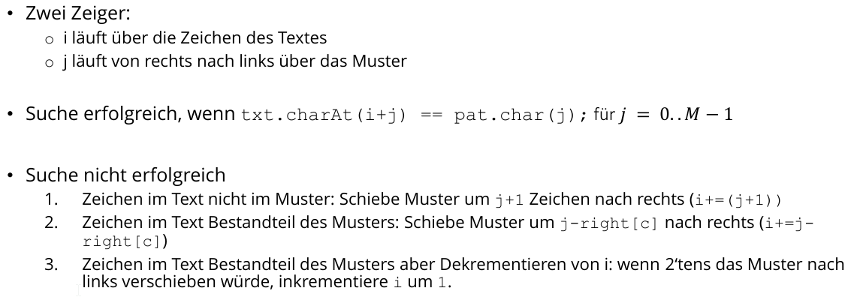
 |  |  |  | 0 | 1 | 2 | 3 | 4 | 5 | 6 | 7 | 8
 |  | right |  | B | A | D | E | S | P | A | S | S
 |  |  | A | -1 | 1 | 1 | 1 | 1 | 1 | 6 | 6 | 6 | 6 |  |  |  |  |  | i=textzeiger
 |  |  | B | 0 | 0 | 0 | 0 | 0 | 0 | 0 | 0 | 0 | 0 |  |  |  |  |  | j=suchZeiger
 |  |  | D | -1 | -1 | 2 | 2 | 2 | 2 | 2 | 2 | 2 | 2
 |  |  | E | -1 | -1 | -1 | 3 | 3 | 3 | 3 | 3 | 3 | 3
 |  |  | P | -1 | -1 | -1 | -1 | -1 | 5 | 5 | 5 | 5 | 5
 |  |  | S | -1 | -1 | -1 | -1 | 4 | 4 | 4 | 7 | 8 | 8
alle anderen |  |  |  | -1 | -1 | -1 | -1 | -1 | -1 | -1 | -1 | -1 | -1

 |  | 0 | 1 | 2 | 3 | 4 | 5 | 6 | 7 | 8 | 9 | 10 | 11 | 12 | 13 | 14 | 15 | 16 | 17 | 18 | 19 | 20 | 21 | 22 | 23 | 24 | 25 | 26 | 27 | 28 | 29 | 30 | 31 | 32 | 33 | 34 | 35 | 36 | 37 | 38
i | j | D | I | E | B | A | D | E | S | A | I | S | O | N | I | S | S | S | P | A | S | S | I | M | N | A | S | S | B | A | D | E | S | P | A | S | S | Y | E | S
0 | 8 | B | A | D | E | S | P | A | S | S
2=8-6 ; j=8; right 8a]=6 | 7 |  |  | B | A | D | E | S | P | A | S | S
2+7+1 | 8 |  |  |  |  |  |  |  |  |  |  | B | A | D | E | S | P | A | S | S
12 | 3 |  |  |  |  |  |  |  |  |  |  |  |  | B | A | D | E | S | P | A | S | S
13 | 8 |  |  |  |  |  |  |  |  |  |  |  |  |  | B | A | D | E | S | P | A | S | S
22 | 8 |  |  |  |  |  |  |  |  |  |  |  |  |  |  |  |  |  |  |  |  |  |  | B | A | D | E | S | P | A | S | S
 |  |  |  |  |  |  |  |  |  |  |  |  |  |  |  |  |  |  |  |  |  |  |  |  |  |  |  |  | B | A | D | E | S | P | A | S | S

Dijkstra Vorlage
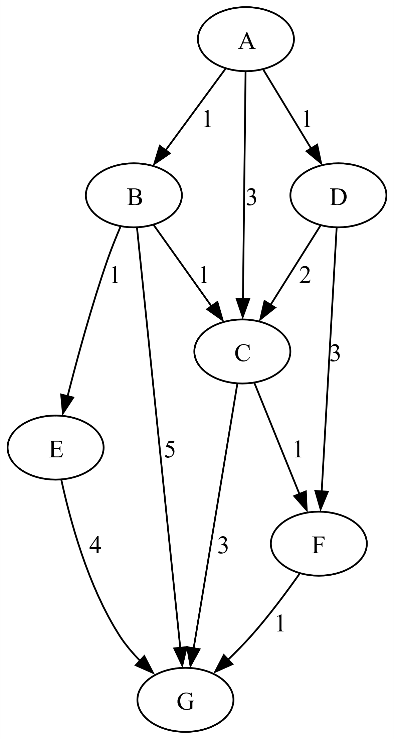
markiert | Rand (MinPQ)
 | A.(-,0,t)
A.(-,0,t) | B.(A,1,f),D(A,1,f),C.(A,3,f)
B.(A,1,t) | D(A,1,f),E.(B,2,f),C.(A,3,f),G.(B,6,f),
D.(A,1,t) | E.(B,2,f),C.(A,3,f),F.(D,4,f),G.(B,6,f),
E.(B,2,t) | C.(A,3,f),F.(D,4,f),G.(B,6,f)
C.(A,3,t) | F.(D,4,f),G.(B,6,f)
F.(D,4,t) | G.(F,5,f)
G.(F,5,t) | -
Lösung | A-D-F-G
Kosten | 5

i | A | B | C | D | E | F | G
Enf | 0 | ∞ | ∞ | ∞ | ∞ | ∞ | ∞
vorg | A
ok | f | f | f | f | f | f | f

i | A | B | C | D | E | F | G
Enf | 0 | 1 | 3 | 1 | ∞ | ∞ | ∞
vorg | A | A | A | A
ok | true | f | f | f | f | f | f

i | A | B | C | D | E | F | G
Enf | 0 | 1 | 2 | 1 | 2 | ∞ | 6
vorg | A | A | B | A | B |  | B
ok | true | true | f | f | f | f | f

i | A | B | C | D | E | F | G
Enf | 0 | 1 | 2 | 1 | 2 | 4 | 6
vorg | A | A | B | A | B | D | B
ok | true | true | f | true | f | f | f

i | A | B | C | D | E | F | G
Enf | 0 | 1 | 2 | 1 | 2 | 4 | 6
vorg | A | A | B | A | B | D | B
ok | true | true | true | true | f | f | f

i | A | B | C | D | E | F | G
Enf | 0 | 1 | 2 | 1 | 2 | 4 | 6
vorg | A | A | B | A | B | D | B
ok | true | true | true | true | true | f | f

i | A | B | C | D | E | F | G
Enf | 0 | 1 | 2 | 1 | 2 | 4 | 5
vorg | A | A | B | A | B | D | F
ok | true | true | true | true | true | true | f

i | A | B | C | D | E | F | G
Enf | 0 | 1 | 2 | 1 | 2 | 4 | 5
vorg | A | A | B | A | B | D | F
ok | true | true | true | true | true | true | true

Lösung: | A-D-F-G
Kosten | 5

AStar Vorlage
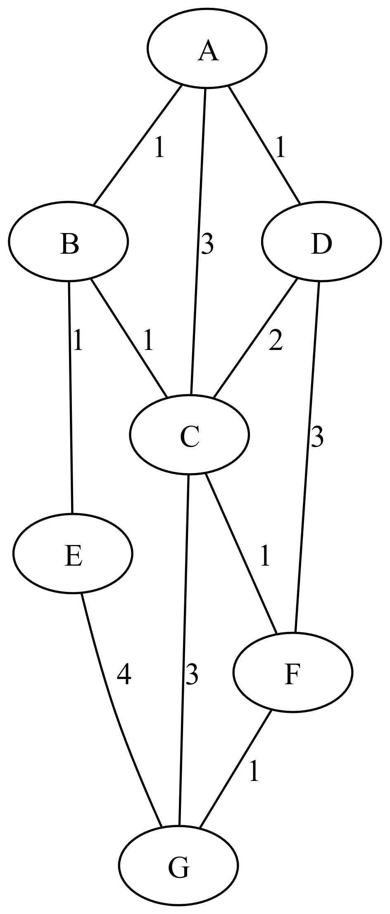
h(A)=4 | Q | next | Zwischenrechnung
h(B)=3
h(C)=3
h(D)=6
h(E)=1
h(F)=5
h(G)=0

 | i | A | B | C | D | E | F | G
 | vorg | A | - | - | - | - | - | -
 | H(i) | 4 | 3 | 3 | 6 | 1 | 5 | 0
 | g(i) | 0 | ∞ | ∞ | ∞ | ∞ | ∞ | ∞
 | f(i) | 4 | ∞ | ∞ | ∞ | ∞ | ∞ | ∞
 | OL | true | f | f | f | f | f | f
 | CL | f | f | f | f | f | f | f

 | i | A | B | C | D | E | F | G
 | vorg | A | A | A | A | - | - | -
 | H(i) | 4 | 3 | 3 | 6 | 1 | 5 | 0
 | g(i) | 0 | 1 | 3 | 1 | ∞ | ∞ | ∞
 | f(i) | 4 | 4 | 6 | 7 | ∞ | ∞ | ∞
 | OL | f | true | true | true | f | f | f
 | CL | true | f | f | f | f | f | f

 | i | A | B | C | D | E | F | G
 | vorg | A | A | B | A | B | - | -
 | H(i) | 4 | 3 | 3 | 6 | 1 | 5 | 0
 | g(i) | 0 | 1 | 2 | 1 | 2 | ∞ | ∞
 | f(i) | 4 | 4 | 5 | 7 | 3 | ∞ | ∞
 | OL | f | f | true | true | true | f | f
 | CL | true | true | f | f | f | f | f

 | i | A | B | C | D | E | F | G
 | vorg | A | A | B | A | B | - | E
 | H(i) | 4 | 3 | 3 | 6 | 1 | 5 | 0
 | g(i) | 0 | 1 | 2 | 1 | 2 | ∞ | 6
 | f(i) | 4 | 4 | 5 | 7 | 3 | ∞ | 6
 | OL | f | f | true | true | f | f | true
 | CL | true | true | f | f | true | f | f

 | i | A | B | C | D | E | F | G
 | vorg | A | A | B | A | B | C | E
 | H(i) | 4 | 3 | 3 | 6 | 1 | 5 | 0
 | g(i) | 0 | 1 | 2 | 1 | 2 | 4 | 6
 | f(i) | 4 | 4 | 5 | 7 | 3 | 9 | 6
 | OL | f | f | f | true | f | true | true
 | CL | true | true | true | f | true | f | f

 | i | A | B | C | D | E | F | G
 | vorg | A | A | B | A | B | C | E
 | H(i) | 4 | 3 | 3 | 6 | 1 | 5 | 0
 | g(i) | 0 | 1 | 2 | 1 | 2 | 4 | 6
 | f(i) | 4 | 4 | 5 | 7 | 3 | 9 | 6
 | OL | f | f | f | true | f | true | f
 | CL | true | true | true | f | true | f | true

 | Weg: | A-B-E-G
 | Kosten | 6

Kruskal Vorlage
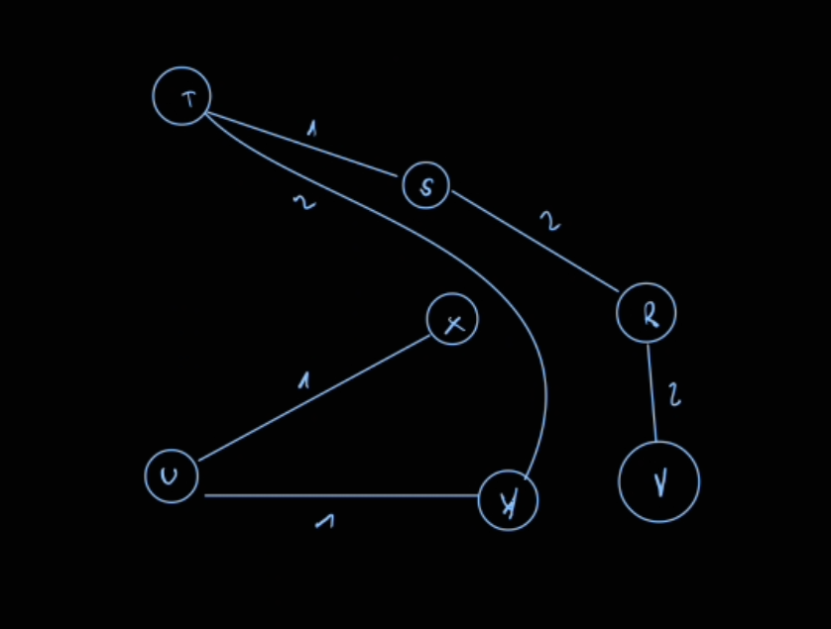
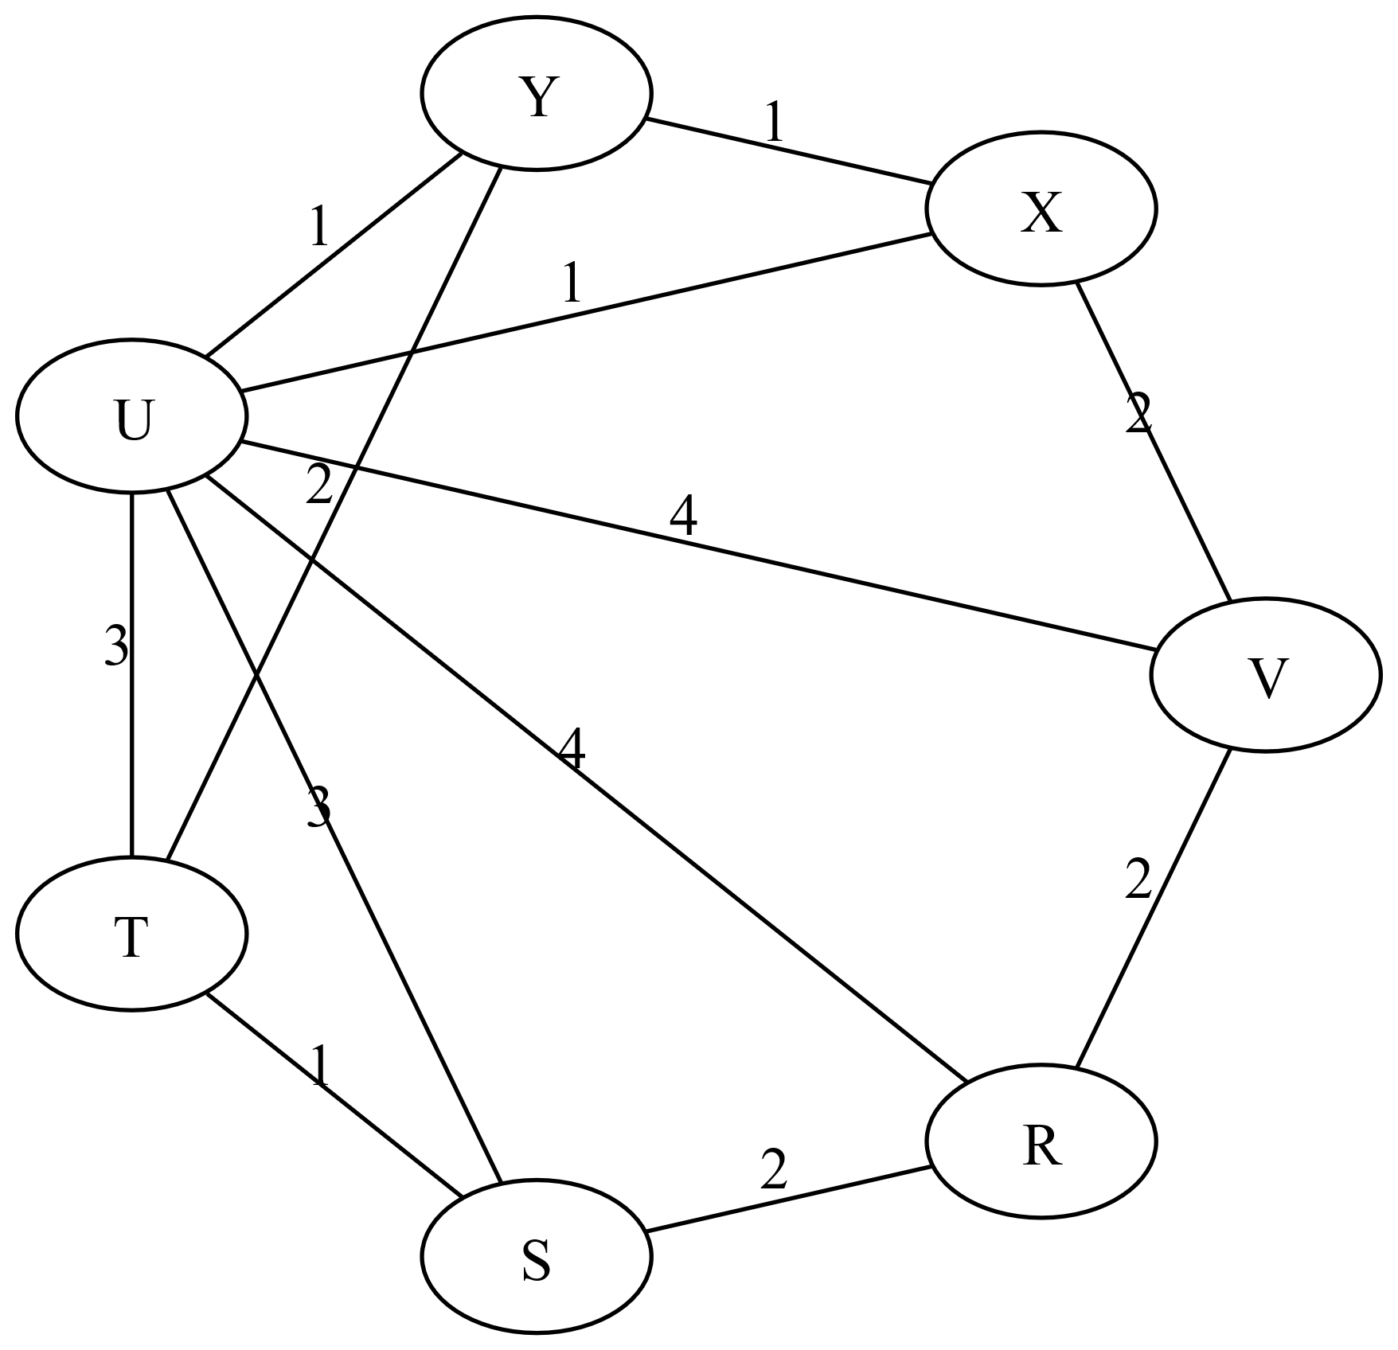
MinPQ | Knoten | Kante | Nr | Kanten sortiert | Durchlauf
 |  |  | 1 | TS | 1
 |  |  | 2 | UX | 2
 |  |  | 3 | UY | 3
 |  |  | 4 | YX | - | Zyklus aufschreiben
 |  |  | 5 | RS | 4
 |  |  | 6 | TY | 5
 |  |  | 7 | VR | 6
 |  |  | 8 | XV | -
 |  |  | 9 | US | -
 |  |  | 10 | UT | -
 |  |  | 11 | UR | -
 |  |  | 12 | UV | -

Prim Vorlage
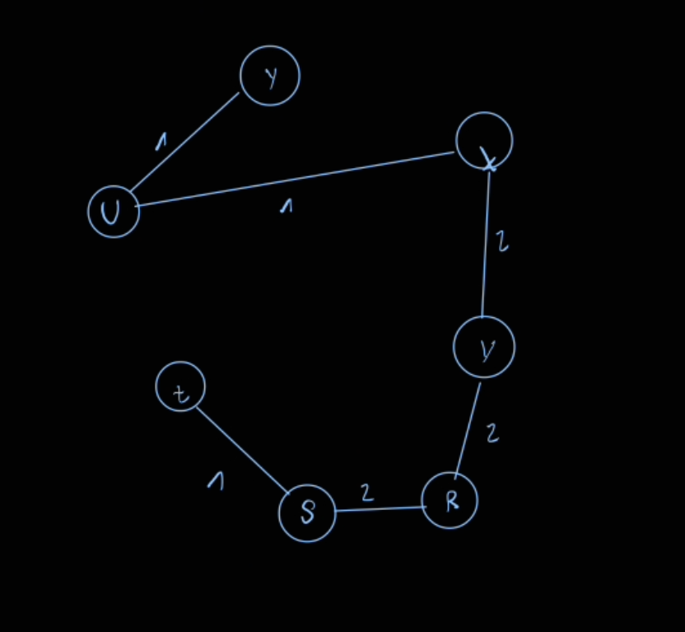
Nr | Kanten sortiert | Durchlauf | Kante | Gewicht | Eingefügt als Nr.
 |  |  | UY | 1 | 2
 |  |  | YX | 1 | -
 |  |  | UX | 1 | 1
 |  |  | TS | 1 | 3
 |  |  | TY | 2 | -
 |  |  | XV | 2 | 4
 |  |  | VR | 2 | 5
 |  |  | RS | 2 | 6
 |  |  | UT | 3 | -
 |  |  | US | 3 | -
 |  |  | UV | 4 | -
 |  |  | UR | 4 | -

